3_오조작(TBD)
추후 재 논의
오조작(Mis-operation) 시나리오
ID | 핵심 내용 | 비고
A-1 | Steering 물리 간섭 — CASE 전환 중 운전자가 핸들을 잡아 기구적 간섭 발생 → 모터 과부하 감지 → Error → Buzzer 3초 → Off | 스티어링 에러 피드백 구현 안되어 있음 | 매뉴얼 모드 중에 folding/unfolding 입력 수신
A-2 | Touch 오터치/고스트 터치 — CASE2, 3에서 의도치 않은 터치 발생 → CASE2. 3 모드에서 입력 모두 모시
A-3 | Touch 오터치/고스트 터치 — 자율주행/매뉴얼 모드에서 의도하지 않은 순간적인 터치 발생 → 터치 입력 시간에 따른 터치 여부 판단
A-4 | Light 모드 불일치 — CASE 값과 실제 조명 상태 불일치 → 재송신 최대 3회, 실패 시 Error + Buzzer | 조명 모드 피드백 필요
 | 자율주행중 제어권 전환 판단해서 매뉴얼 드라이빙 할 수 없는 상황인데 스티어링 동작이 있음 - 알림
A-5 | CAN 범위 외 값 수신 — CASE 1~5 외 값 수신 → CRS-015 적용, Off 전환 + 전체 안전 상태 천이
A-6 | CAN 통신 단절 — 동작 완료 Timeout 미수신 → CRS-017 적용, Buzzer → Off, 미응답 제어기 식별
A-7 | CASE 5 Steering 동작 방향 오류 — 승/하차 시 Unfolding(?) vs Folding → 협의 필요, 확정 전까지 Hold 처리 제안

능동 피드백(Active Feedback) 시나리오
ID | 핵심 내용 | 비고
B-1 | Steering 동작 완료 피드백 — Operating → Complete 상태 변화를 20ms 주기로 보고, 4개 제어기 모두 Complete 시 가천대 제어기에 보고 | 시나리오 동작 중 다음 시나리오 시행 금지
B-2 | Touch On/Off 피드백 — 전환 완료 + 터치 입력 가능/불가 상태 별도 송출, CASE 전환 중에는 입력 잠금
B-3 | Light 모드 전환 피드백 — 실제 조명 모드 값을 피드백 신호에 포함하여 CASE-Action 일치 검증
B-4 | Error 시 전체 상태 피드백 — 1개 Error 발생 시 나머지 제어기도 즉시 현재 상태 보고 → 전체 파악 후 안전 Off
B-5 | CASE 전환 지연 능동 알림 — T_delay 초과 시 사전 경고, Timeout 시 Error 처리, 지연 제어기 ID 보고

 | 자율주행에서 매뉴얼 주행으로 변경 시, 운전자 착석 등의 정보로 판단할 수 있는지?
 | 고기원에서 주는 정보는 전환권 제어 할 수 있다/ 없다로 송출 - 전환할 수 없을 시, 부저/조명으로 경고 | 시나리오에 포함되어 있어 논의 대상 아님
 | 고기원 신호를 가천대에서 받고 CASE 변경이 우선 사양이나 오류로 인하여 CASE가 변경 시 상위 처럼 동작

5. CAN Topology
CAN FD Network Topology

1. 버스
Message | MSG ID | Cycle(ms) | DLC(bytes) | 실사용 바이트 | 비고
ISC_01_10ms | 0x100 | 10 | 8 | 8 | Safety-critical + Sub 상태 미러링
CMD_Safety_10ms | 0x110 | 10 | 8 | 1 | Safety-critical (4bit → 1bytes)
CMD_DMS_1000ms | 0x120 | 1000 | 8 | 1 | Normal (1bit → 1byte)
STS_DMS_1000ms | 0x220 | 1000 | 8 | 1 | Normal (4bit → 1byte)
STS_RIDAR1_1000ms | 0x230 | 1000 | 8 | 1 | Safety-critical (3bit → 1byte)
STS_RIDAR2_1000ms | 0x231 | 1000 | 8 | 1 | Safety-critical (3bit → 1byte)
STS_Steering_20ms | 0x240 | 20 | 8 | 1 | Normal (3bit → 1byte)
STS_Seat_50ms | 0x250 | 50 | 8 | 1 | Comfort (6bit → 1byte)
STS_Lighting_50ms | 0x260 | 50 | 8 | 2 | Comfort (9bit → 2byte)
STS_TouchConsole_20ms | 0x270 | 20 | 8 | 1 | Normal (3bit → 1byte)

1. CAN Topology

CAN1
Steering Wheel
STS_Steering_20ms(0x240)
CAN2
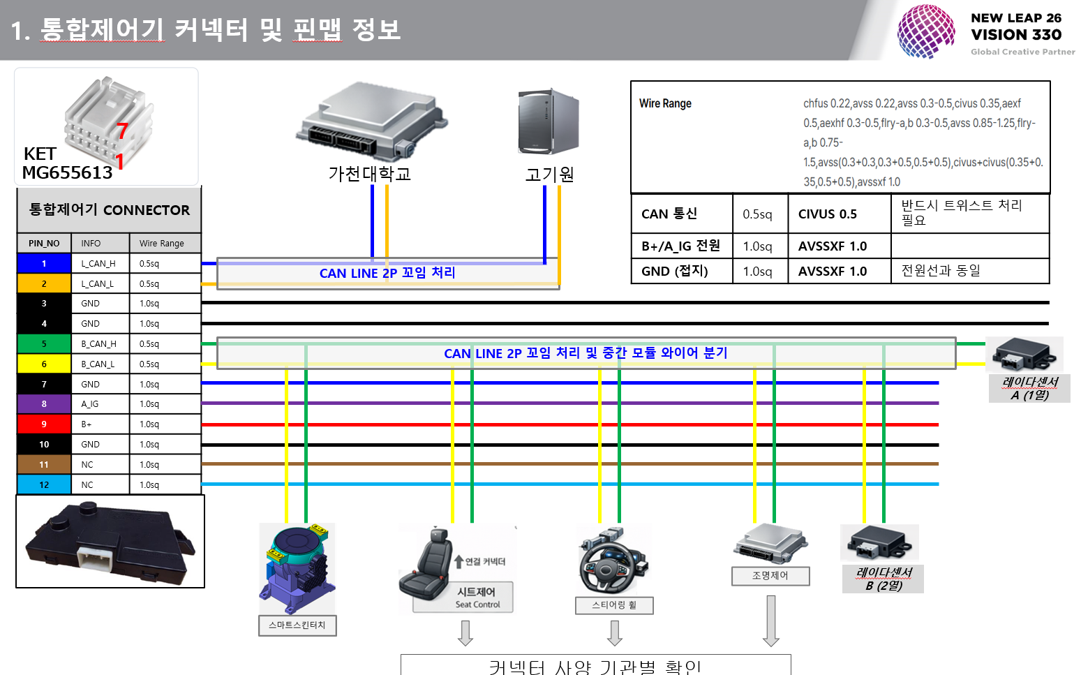
가천대
CMD_Safety_10ms(0x110)
Integration Safety Controller
ISC_01_10ms(0x100)

SEAT
STS_Seat_50ms(0x250)

고기원
CMD_DMS_1000ms(0x120)
STS_DMS_1000ms(0x220)

Light Controller
STS_Lighting_50ms(0x260)

Touch Console
STS_TC_20ms(0x270)

Ridar1
STS_RIDAR1_1000ms(0x230)

Ridar2
STS_RIDAR2_1000ms(0x231)

Ridar
STS_RIDAR_10ms(0x230)
Ridar
STS_RIDAR_10ms(0x230)

